DDM 业务架构
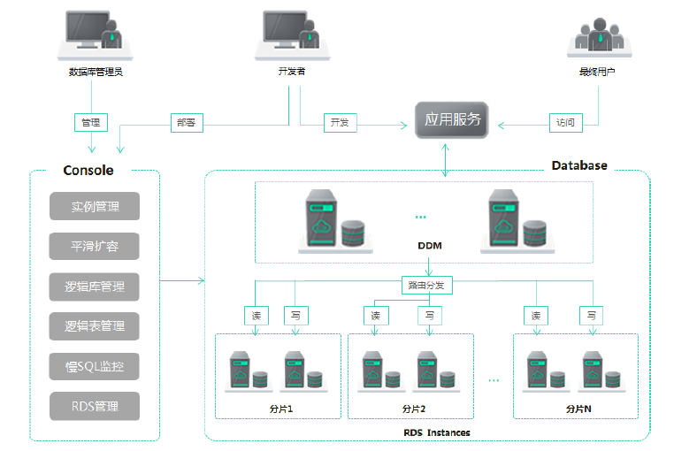

MyCAT
1.1. 什么是MyCAT？
一个彻底开源的，面向企业应用开发的“大数据库集群”

支持事务、ACID、可以替代Mysql的加强版数据库

一个可以视为“Mysql”集群的企业级数据库，用来替代昂贵的Oracle集群

一个融合内存缓存技术、Nosql技术、HDFS大数据的新型SQL Server

结合传统数据库和新型分布式数据仓库的新一代企业级数据库产品

一个新颖的数据库中间件产品

MyCAT的目标是：低成本的将现有的单机数据库和应用平滑迁移到“云”端，解决数据存储和业务规模迅速增长情况下的数据瓶颈问题。

1.2. MyCAT的关键特性

支持 SQL 92标准

支持Mysql集群，可以作为Proxy使用

支持JDBC连接ORACLE、DB2、SQL Server，将其模拟为MySQL Server使用

支持galera formysql集群，percona-cluster或者mariadb cluster，提供高可用性数据分片集群

自动故障切换，高可用性

支持读写分离，支持Mysql双主多从，以及一主多从的模式

支持全局表，数据自动分片到多个节点，用于高效表关联查询

支持独有的基于E-R 关系的分片策略，实现了高效的表关联查询

多平台支持，部署和实施简单

2. Mycat解决的问题
性能问题

数据库连接过多

E-R分片难处理

可用性问题

成本和伸缩性问题

2.1. Mycat对多数据库的支持
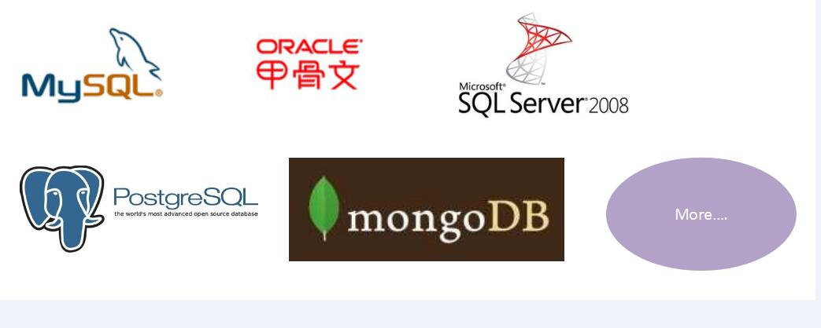

3. 分片策略
MyCAT支持水平分片与垂直分片：

水平分片：一个表格的数据分割到多个节点上，按照行分隔。

垂直分片：一个数据库中多个表格A，B，C，A存储到节点1上，B存储到节点2上，C存储到节点3上。

